风控组
需求优化点 | 明细分析 | 优化方案 | 各方节省的人力和成本
智能体 | 腾小信的使用，反倾销，两用物项，侵权，GCC/CPSC文档，存在信息不清晰的情况 | 图片、品名、材质、hs编码 判定识别 整合文件看归类，设计智能体 | 线上查询货物出口规范页面，做查询数据沉淀，未查询到的直接推到人工 链接查货操作货物的历史情况
知识产权侵权查询 | 客户自己品牌需要提供品牌授权书（中国必须是知识产权网授权，美国可以是纸质版授权） 美国有备案中国无备案不能出，美国无备案中国有备案加封加附加费+2出 | 现有产品风控的资料与知识库线上化，最好匹配智能识别判定 | 海关系统看情况能不能有接口直接在系统查询，不然同上进行智能历史数据判断，图片识别和提取字段 把客户给的品牌授权书和报关抬头进行授权匹配，以及识别
附加费手动加收成本 | 针对一些特殊货物，可以附加费出运 | 能否查货的时候有附加费的直接勾选后生成待办提醒到对应的业务员/客服，然后系统自动加收单号成本 然后系统做标记，配舱的时候优先安排加封 | 系统加了费用，财务需要知道是什么费用 把产品附加费细化 | 固定格式话术产品确认备注，并同步客服/业务员/财务/配舱/关务等全流程环节可查看 扣件备注 查货标记，查货备注（仓库的，列表是以第一次为准，有更新不覆盖，但在明细有） | 通知业务员的情况： DOT，EPA，UL，3M等涉资质类货物，需要单独通知
超品名费按钮优化，填写数字（*个数）自动加收成本 |  |  | 识别下单后的品名，按逗号或者空格，去判定数量，超过5个，第六个开始自动加收 | 主品名没有做中英文限制，中英文逗号隔开
仓库查货率100%及查货标准 | 查货率计算逻辑： |  | 见行11 仓库查货率的模板导出
产品侵权、违禁品：风控组先进行扣件，之后在系统上加收罚款500/票，并退回给客户，同时告知相应的客户和业务员 |  | 罚款、扣件+红色提醒和费用加收 | 通知客户/业务员，并加收系统费用操作查验费，标额外服务。系统做上费用项，附加服务配置。金额500固定加收
产品能出但涉证、且存在扣货风险，不论是否涉及附加费的：都需要告知相应的客户和业务员扣货不赔 |  |  | 同4
不断维护反倾销表格、产品附加费表格、cpsc等资质类文件，并投喂给腾小信 |  |  | 同1
主要是查货操作在 加收附加费这个可以让我们进行产品确认的时候直接备注 不用在一个一个的去找客服说，有的时候我们去找客服 客服又让我们找业务员 一来一回的很费时间，然后加收附加费可不可以加一个选择是加收成本还是加收应收的选项，现在直客还得去财务那一栏单独加成本附加费 还有查货操作加一个客户备注可以吗，姜浩然说有那个也更方便些，其他目前也没有了 |  |  | 同行和直客的成本加收分开 同行是加应收和成本，直客加成本 同行勾附加服务，直客单独做入口，在查货操作上面，费用添加或者批量导入
风控查货率表格数据统计步骤： 1.到货时间范围选好固定的一周，产品组选海运，导出范围选5000/页或10000/页(按情况选)，是否退件选否 2.筛选客户简称：EPS宁波的删掉+包含测试的删掉+财务的删掉 筛选客户单号：带有-GW的删掉 筛选所属业务员：吴慧俊的删掉+财务的删掉 筛选产品编号：搜索整柜，除了华南中美和华南T25不用删掉，其余整柜全部删掉 筛选预配舱单号：包含扣件的删掉+包含GW的删掉+包含退运重迁的删掉+包含货在国外的删掉 3.筛选查验次数，把空白的筛选出来后： 按收货仓问不同负责人是否签署保函，如果签署保函但未上传保函的需要单独备注出来，并要求仓库及时上传保函 4.最终查验次数为空白，并且没有签署保函的，算为未查货，按收货仓进行分类统计 | 这个是操作步骤，根据这个步骤筛查各仓的总票数和查验次数为空白的票，空白的去找各仓负责人进行询问，是否是有保函，没有保函视为漏查，有保函正常 然后根据总票数和查验次数为空白的票数看查货率 |  | 同6
再加一个超品名费的勾选键能不能加一个在查货操作那边，默认是三十然后可以加个数的那种 |  |  | 同5

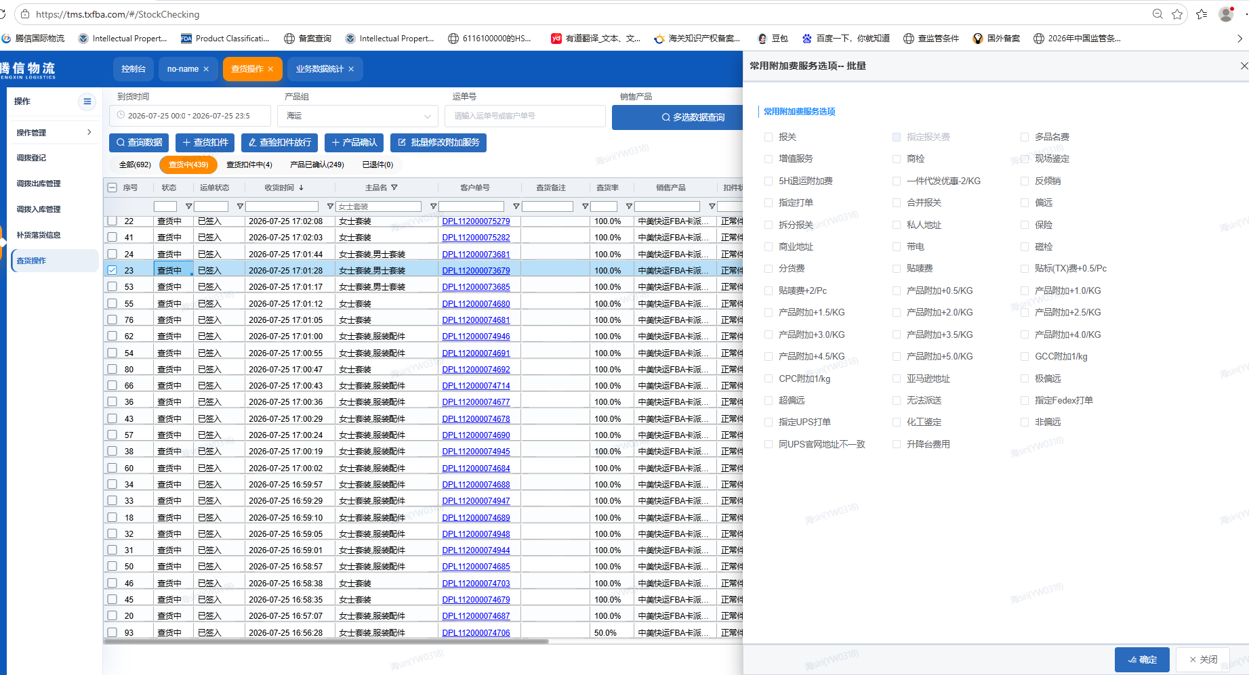 |  | 在常用附加费服务选项分为同行附加费服务和直客附加费服务，同行和直客可以分别增加附加服务，让我们不用去财务数据统计那里去单独添加直客的附加费 | 同10

关务问题
工作易错点 | 明细分析 | 优化方案 | 方案
1.分单号数字多录少录 | 每个船司每个港口都有不同的分单号格式 美森:上海港口是删掉提单号最后一位然后+0、1、2、3 宁波港口是直接后面+A、B、C，D 合德:主单不变，第二票开始后面依次+A、B、C、D 以星:上海港口需要单独申请，一般会在放舱是申请，如果不够是可以使用其他提单的分单号 宁波港口是直接后面+A、B、C、D COSCO OOCL:上海港口主单不变从第二票开始后面+01、02、03 宁波港口和厦门港口直接后面+A、B、C、D 青岛港口最后一位0去掉然后+1、2、3 WHL:上海港口需要单独申请 宁波港口和厦门港口直接后面+A、B、C、D EMC:上海港口主单不变，第二票开始去掉GLV，后面+A01、A02、A03 宁波港口是直接后面+A、B、C、D 青岛港口去掉前缀EGLV,后面+A、B、C、D 华南不需要做资料，直接报关资料打包给报关行，系统分单号直接以单号为准 分票的顺字错没有关系，但一定要和舱单数据对上，不然就会改运抵 | 现在的操作模式是在做资料的时候先自己填分单号再开始做资料然后去系统绑定分单号，能不能直接通过系统按照各个港口各个船司自动生成分单号，先生成分单号再根据系统分单号去做资料，也可以首去系统一票票绑定分单号的步，如果这样会存在两个难点:1、分单号格式多变 能否自动生成准确，有些特殊的分单号需要单独申请手动填写;2、碰到合并报关分柜装的情况能否提示这票是分柜装，避免重复报关的情况; | 分单号规则
2.提单的收发通写错（有锁收发通和品名的）港口写错 | 数据表里的收发通信息都是通过装柜表里登记的进口商抬头去进口商管理共享表里索，有些 固定的合约或者个别代理会锁发货人抬头，这些装柜表里也都登记了，如果复制错了就不会截 单，代理要么会自己改掉要么会让重新发资料 | 可以根据提单号或者柜号用公式去匹配装柜表里的数据，但是前提一定要要求装柜表登记的信息 正确，或者能不能维护进系统通过系统自动生成 | 预终配+终配舱后（即装柜表状态时），进口商管理负责分配提单收发通。收货人、发货人、通知人要可以更改，同时通知人默认跟随收货人 做提单的时候，品名可以固定几个默认带选，要支持添加和修改 | 针对不同仓位、合约（bco/nvo），看锁定收发通的情况，看设置在线上仓位表的哪一个环节 MBL/HBL -- 资料员做提单资料环节 有一对一/一对多的情况
3.要提前核对报关资料件数品名毛重怕客户给错资料或多报少报 | 有时间的话会提前核对报关资料的数据，没时间的话会在出库完成后核对，件数除了纸箱打托 都能对上，重是会有偏差，但控制在5%以内就行 | 下单时能不能保证件毛体品名这些数据和报关资料一致，这样核对数据就可以以系统数据为准 不用再一票票复制报关单里的数据，而且也方便用公式设置风险提示 | 系统看下单件毛体与客户报关资料、预录单的件毛体核对 件数固定 毛重是系统总数居和磅单的取值 评估偷重超重费录入码头数据，误差5%的逻辑 结合超重费收费标准，判定买单数据 方数就是按系统固定对应的柜型-标尺方数 细节需要再确认下，是哪种一致
4.晚发改运抵保函 | 分票与舱单对不上或者装柜晚拿错误数据错进都会导致改运抵，一定要在截关期前改完不然会 甩柜 | 通过公式匹配可以减少复制粘贴时产生的错误，可以避免人为失误导致的分票数据与舱单对不 上，错进或者临时修改分票数据就只能靠人工去及时跟进 | 改单是改截单资料 改运抵是针对车队进港信息错误的情况，场景包括但不限于 进港前未给车队数据，或未有数据车队需要约预进港等录入了错误数据、落箱录入了错误数据等。 改运抵是改车队预录的港区数据，即港区运抵数据 | 报关件确认数据节点，装柜完成节点，车队进港节点
5.分票数据表公式拉错，漏减数据导致舱单件毛体合计和提单的不一致 | 在做资料的时候买单的数据是根据总和减去每票报关件的数据得出的，但是现在的公式设置是 一个一个单元格减去，如果过漏就会导致数据错误 | 设置公式就行，不管行数怎么变化只需要输入这个公式，不需要再一行一行的减 | 买单这一栏的数据等于总数减去其他报关件的数据 买单的位置要确认在数据表哪一行，基本固定最后分票 考虑退税改买单，一个柜子报多票买单件的费用情况--让业务员通知关务取消报关 | 业务员取消附加服务取消权限
6.没委托的没有催促委托，要催到给委托好的截图为止 | 会经常碰到需要客户委托的情况，这种只能客户去操作，我们只能在收到报关行的反之后去 及时联系客户，因为没有委托不能报关，如果很紧急且客户没提供则只能改买单出，如果也不 能改买单那就只能延期 |  | 对接报关行的可以抓回来，没有对接的就做标记
7.提单、舱单的体积、箱型写错，（有58方、78方的柜子） | 箱型是不允许填错的，错了需要删单重报，可能是在复制之前提单号的模版时箱型没有删掉之 前的数据导致错误 |  | 同4
8.以星上海港口出的分单号没有及时申请 | 如果容易忘那就只能提前申请 |  | 人工申请和系统手动录入分单号
9.合并报关分开装柜的关务之间没有沟通好谁报，导致漏报或重复报 | 目前的操作是如果碰到合并报关分柜装的情况会在微信群里沟通谁来报 | 建议系统在报关管理加个提示 | 终配舱合并报关提示 装柜扫描的时候提示 资料员做单，装柜配舱好之后流转到对应的资料员的页面，然后系统页面有提示 | 该票与·····（等单号）合并报关，报关员为【】
10.没有关注磅单、磅单和装柜毛重差太多时已没办法复磅 | 一般在做资料会先等磅单，保证差异在5%或者1吨以内 | 及时跟进车队的磅单信息 | 系统做上传磅单的入口，超重有标记 可看船司超重、国内拖车超重、国外卡车超重考虑
11.排柜是会换提单号的，没有注意提单号变动，拿旧提单号做自己柜子的资料，导致发成别人的资料（而且内容也是错的，和实际的提单号对应的柜子完全无关） | 要么保证排柜不随意变动，要么在变动的时候及时通知对应人 |  | 分配柜子的规则 配舱票数变动，报关客服更改等场景要有提示到对应的资料员 | 分配了，有更改 可同10提示
12.退关换提单号重新出的漏发ISF | 人为问题 |  | 异常情况的提醒判定 涉及查验退关、人工退关、换柜换船 等情况，重新发送资料和绑定新提单号柜号 截单、AMS、ISF等时间节点对应的完结状态 已截单 已发AMS 已发ISF 已报关 已放行 已清关 ·····
13.做分票数据表时有毛重为3位小数的报关件，但由于格式显示设置只能显示2位小数 | 表格显示问题，如果不统一小数点位数会导致每个表之前存在差异 | 要么用公式固定保留两位小数，要么调整单元格格式把所有小数点位数都显示 | 确认做数据位数有没有限制，或者报关单有没有数据限制
14.改提单只改件数毛重，没注意件数毛重以外的截单截单资料的信息如体积、收发通品名HS铅封要不要改 | 人为问题，如果少改数据会导致多收改单费 |  | 改铅封的场景：查验、换货、换铅封 改单 件毛体 收发通 Hs品名 等 套箱 改提单号，改配改提单号 换柜改箱封号 改单保函 改VGM保函
15.要改舱单的要反复通知报关行不要报关 | 人为问题，改舱单一定要在报关之前完成，不然就要删单重报 |  | 线上的就系统先通知报关行，线下人工通知
关于做资料参照限重，控制超重费 |  |  | 同11
1. 整柜下单位置的配送方式，同步显示到业务数据统计 （运单管理散货的派送方式可以同步显示在这一列）--基本同理 2. 装柜完成的时候，填写的重量，同步显示在收货计费重 |  |  | 过
查验的柜子如果后端有产生情况的，就要同步到前端，比如目的港改港退差价的情况 |  |  | 国内查验和国外查验分开统计情况 目的港查验改港动作，同步费用异常 | 国外查验手动通知
清关管理-清关放行这里的轨迹清关已放行，这条轨迹帮忙改成 ：清关已放行，等待提柜。然后下面添加一个选项： 清关已放行，等待安排上火车。 | 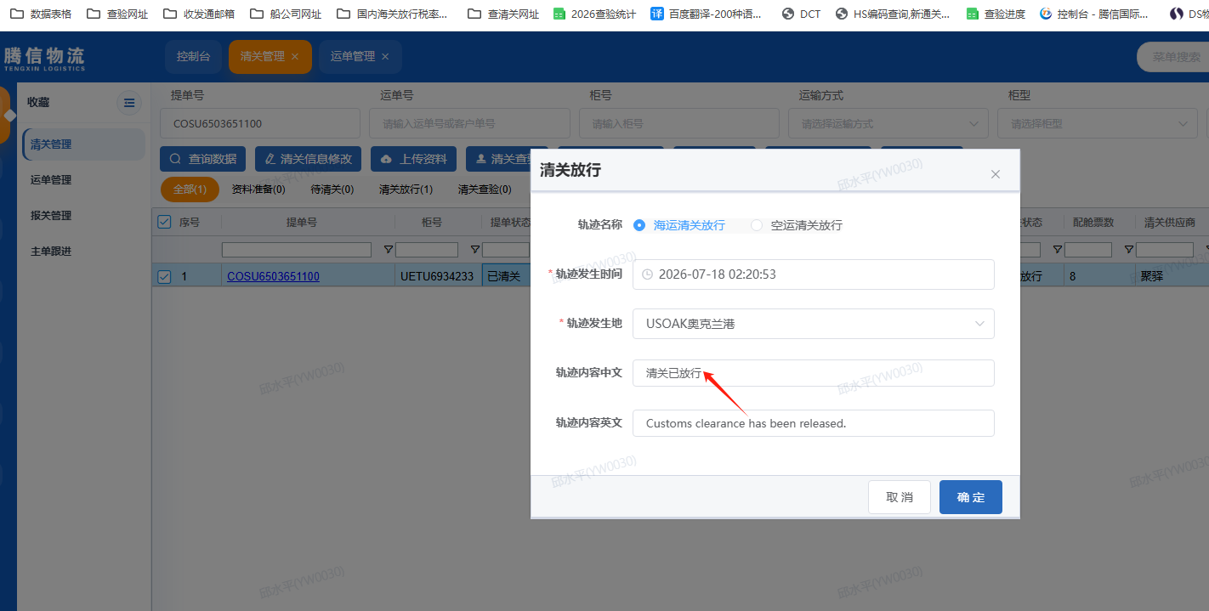 |  | 过
报关管理查运单号很慢 把查验表格优化到颗粒度为单号的情况 系统分单号绑定和显示，没有绑定的话怎么提示 报关管理页面，查验的无法绑定报关客服 报关查验的品名和数据沉淀 授权给过来了，分不出真假，要签保函，然后异常费用客户承担 钢铁许可证/两用物项/研判类 品名库登记与标记勾选和hs品名库对照--自己报关系统 系统查验标记与查验报表数据导出 | 先给授权，然后要保函，然后核实授权抬头与报关抬头是否一致 |  | 同风控4
客户自报关错误导致未能上船，关务全流程组别划分梳理和节点 |  |  | 关务自行跟进所做柜子的放行情况，对于客户自报关的货物，提前核实客户的预录单和报关件是否有问题。并核查自报关背后的原因
AMS代理，换单代理，各供应商区分 |  |  | 供应商管理
AN文件、费用单上传系统 |  |  | 要上传的 文件打包，看下哪个环节，是否必须上传 | 陈秋玉
买单的清单系统留底与报关编号+报关单留存 |  |  | 系统给买单也有上传报关件入口，线上就抓

海外组问题
工作易错点 | 明细分析 | 优化方案 | 各方节省的人力和成本
1.柜子计划的私仓价格，系统直接导出的私仓价格是错误的，不能按照这个价格报给海外仓，需要再去系统尾端派送成本去核查一遍，填写最准确的价格给到海外仓
2. 私仓的特殊预约要求，柜子计划已经提前给到国外，客户临时给的指令需要及时同步到海外仓处理，不然可能会产生经济损失
3. 客服给的指令，不能直接给到海外仓，需要核实指令会产生哪些费用，等客户确认后在给到海外仓，同时给海外仓的指令一定要表达清楚，同时发给客户确认，确认后再同步到海外仓，避免后期产生争议
4. 回复业务员和客服的留言一定要注意语气和态度，若产生争议一定要及时解决，有解决不了的问题及时和上级领导沟通
5. 海外仓的留言一定要当天通知业务员或客服去处理，及时催促给出处理结果，避免后期遗漏
轨迹 机器人抓不到，导致轨迹异常
整柜直送的 苏州分公司归属的找杨秋晨，后续可能会加人 其他归属地的 找彭志翔，后续可能会加人
LFD 要及时提醒跟进
一件代发渠道 上架抓取
卡派跟进(新) 所有的整柜产品可以都流转到这里，然后自提的不需要上传POD
整柜还柜的还柜轨迹不要自动隐藏，能开放给客服看
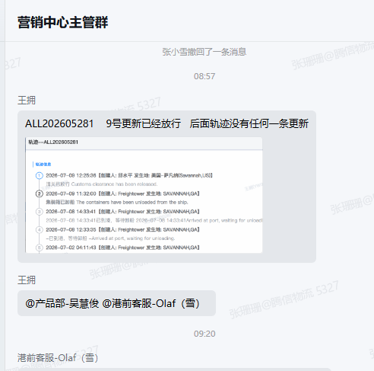 | 异常/超出库时间的单子标红登记轨迹，超时间的

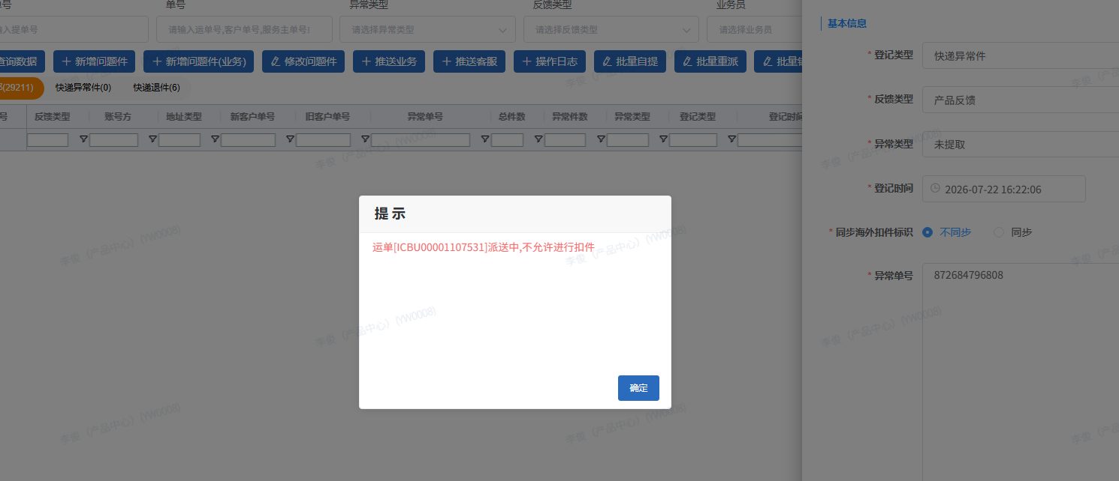 | 872684796808这快递异常件 还是登记不了 这个问题好久了 还没有解决呀

重复的机械性的工作
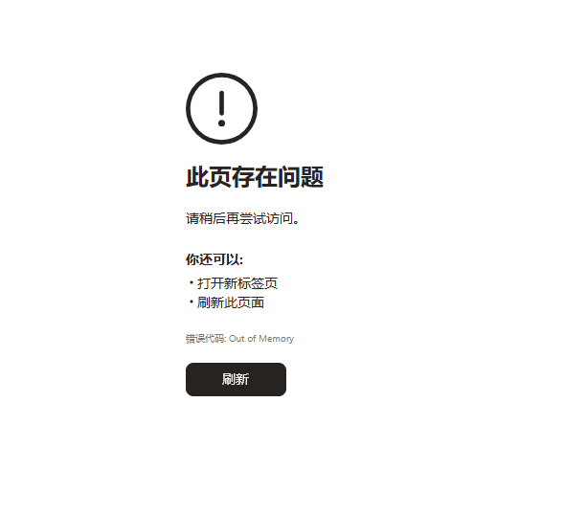
数据分析 |  | 各方节省的人力和成本
把导出50000条数据的功能启动 |  | 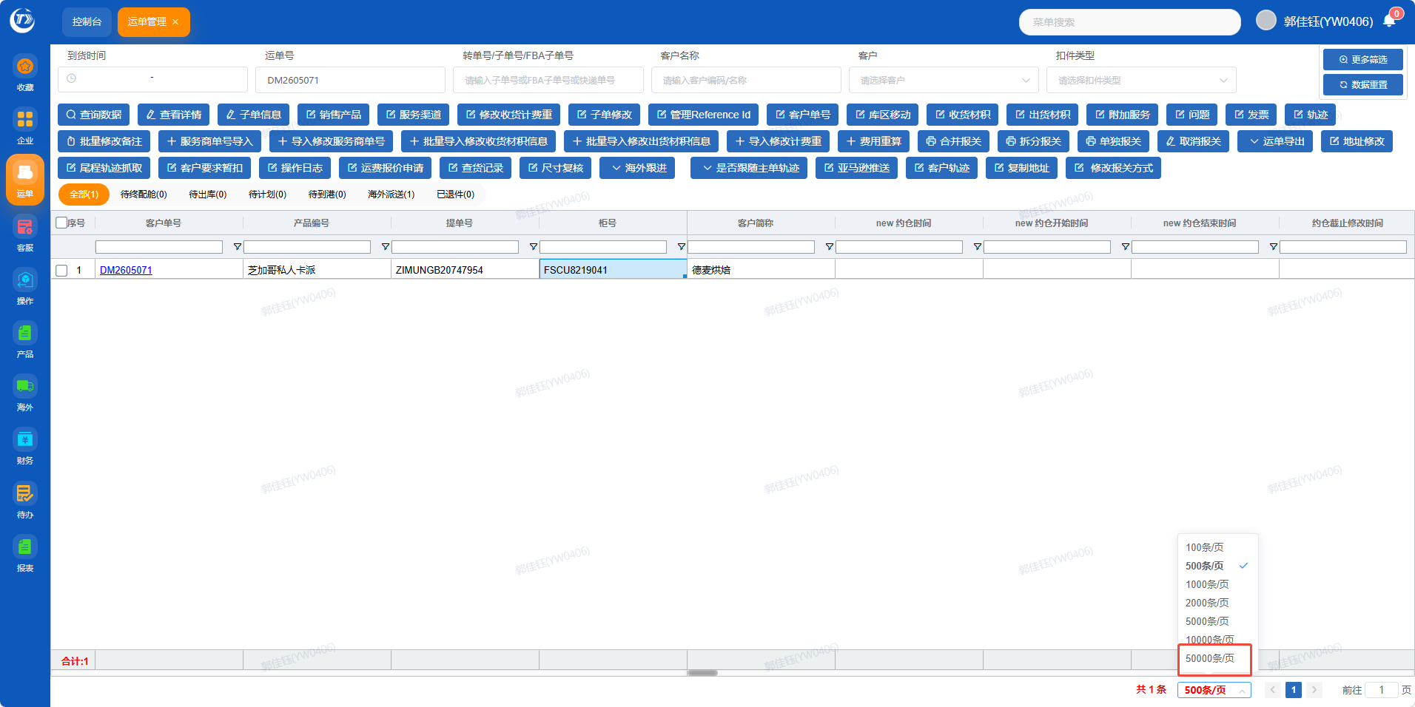
把每个柜子的各个阶段的时间节点单独用报表的形式体现出来 | 装柜时间 国内到港 (国内查验+放行时间) 报关放行 开船时间 到港时间 卸船时间 清关放行 (国外查验+放行时间) 提柜时间，柜子上火车时间

报价组
每次运价更新同步给报价组，报价组的表格 与系统逻辑上线优化
集团价格表线上化
分区管理加一个排除重复项（） 价格表 报价名称重新输一遍

船务组
供应商管理 | 背景调查/优劣势/成立年限/合作时间/重大异常件情况登记 以及处理反馈时间轴/淡旺季舱位保证情况/答复响应情况/专业度问题把握情况/市场信息反响速度 | 供应商意见反馈后分析+谈判机制或者月度沟通机制，按体量划分

关务组
查验统计梳理：查验原因，查验内容，报关资料明细，品名，申报要素，货值和hs
半月度查验异常分析和月度查验异常深度分析 结合查验原因，查验品名，报关单，申报要素等资料，政策环境，同行和报关行消息，外部环境，综合分析判断 然后海运费下调上涨趋势分析，关于关税政策调整和海运费上调

海外对接组
1. 白班夜班工作对应，夜班培训，交叉办公时间 2. AA群里发的轨迹是文字的，要爬墙，机器人提取文字，系统没有pod发海外仓群里，然后反馈aa，再抓 4. 西雅图轨迹-业务 pod不用自动上传 5.西雅图渠道两三周集一车 超重超长件 轨迹不能自动pod自提 要手动 6. 晚上私卡货物没人问，确认价格

